Sheet1
 | 石材询价单
 | 品 名 | 性质 | 石 种 |  |  | 元/套 | 数量（暂定） | 总价 | 图 片 | 说 明
 |  |  | 主碑 | 盖板 | 辅材
 | 万福 | 公益性单穴 | 安哥拉黑金 | 安哥拉黑金 | 芝麻白 |  | 42 |  | 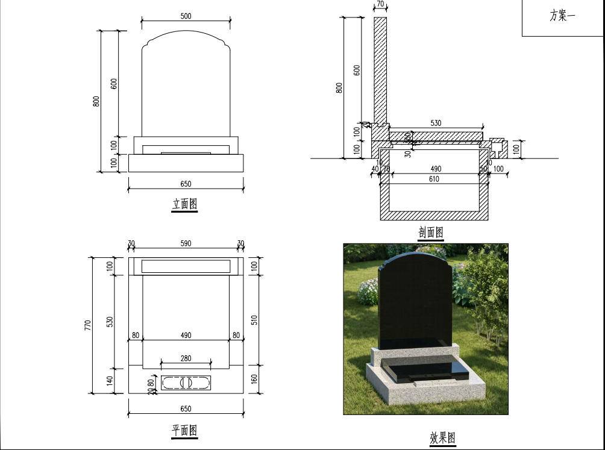
 |  |  | 印度黑(YB5) | 印度黑(YB5) | 芝麻白 |  | 42
 |  |  | 印度黑(TBK) | 印度黑(TBK) | 芝麻白 |  | 42
 | 福佑 | 公益性单穴 | 印度红 | 安哥拉黑金 | 芝麻白 |  | 42 |  | 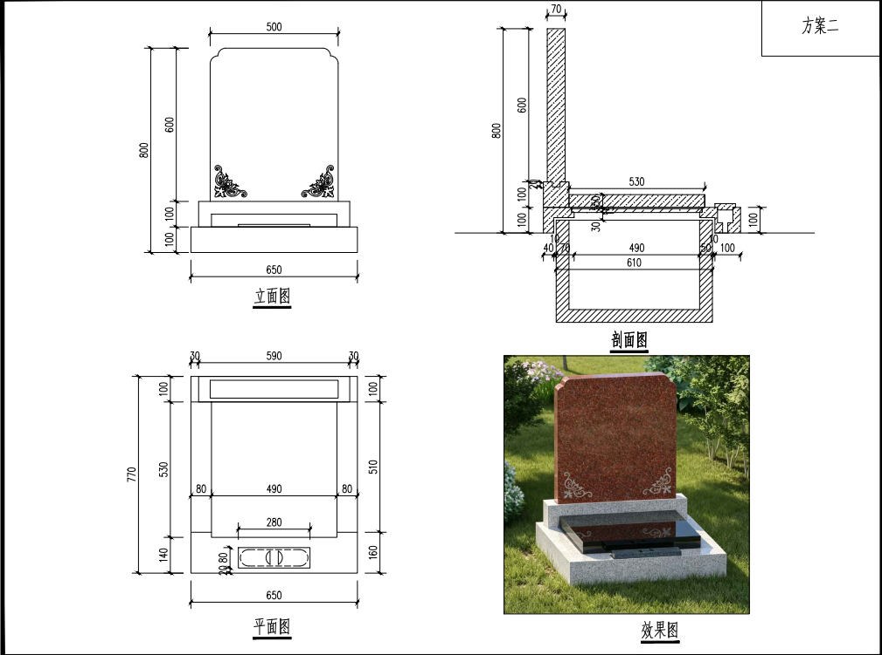 | 图案线雕
 |  |  | 印度红 | 印度黑(YB5) | 芝麻白 |  | 42
 |  |  | 印度红 | 印度黑(TBK) | 芝麻白 |  | 42
 | 福安 | 公益性单穴 | 安哥拉黑金 | 安哥拉黑金 | 654(柬普寨） |  | 42 |  | 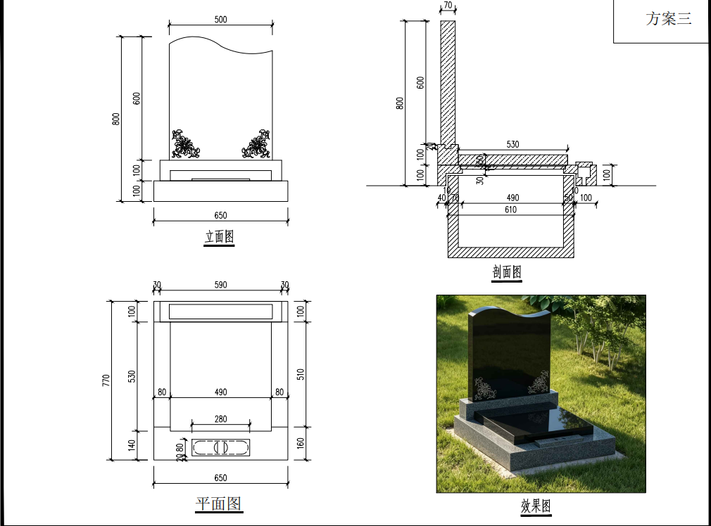 | 图案线雕
 |  |  | 印度黑(YB5) | 印度黑(YB5) | 654(柬普寨） |  | 42
 |  |  | 印度黑(TBK) | 印度黑(TBK) | 654(柬普寨） |  | 45
 | 荣耀一生 | 公益性单穴 | 安哥拉黑金 | 印度红 | 芝麻白 |  | 64 |  | 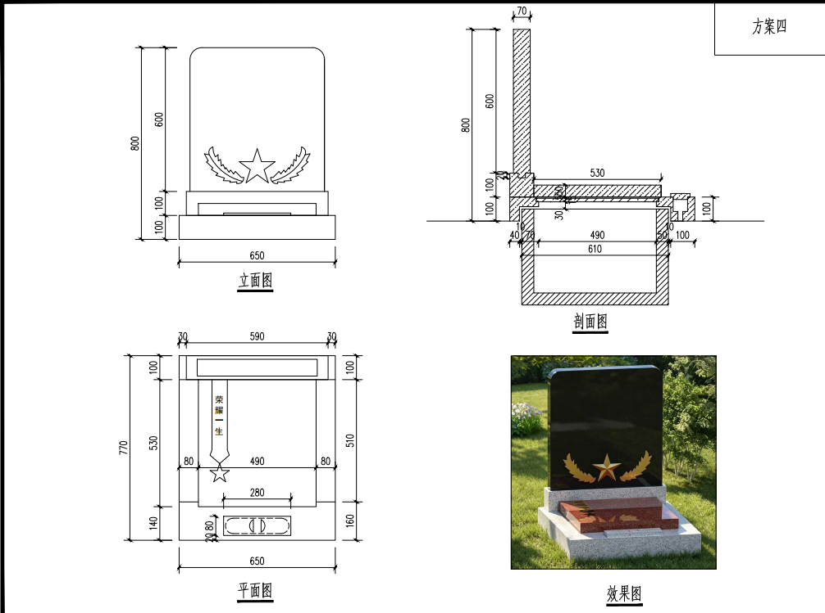 | 图案浮雕
 |  |  | 印度黑(YB5) | 印度红 | 芝麻白 |  | 64
 |  |  | 印度黑(TBK) | 印度红 | 芝麻白 |  | 65
 | 呈瑞 | 经营性单穴 | 安哥拉黑金 | 安哥拉黑金 | 654(柬普寨） |  | 64 |  | 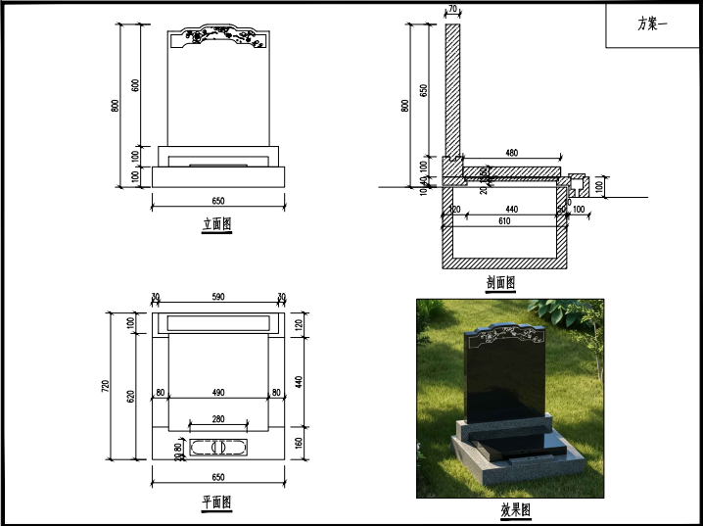 | 图案喷砂
 |  |  | 印度黑(YB5) | 印度黑(YB5) | 654(柬普寨） |  | 65
 |  |  | 印度黑(TBK) | 印度黑(TBK) | 654(柬普寨） |  | 65
 | 瑞德 | 经营性单穴 | 安哥拉黑金 | 安哥拉黑金 | 654(柬普寨） |  | 64 |  | 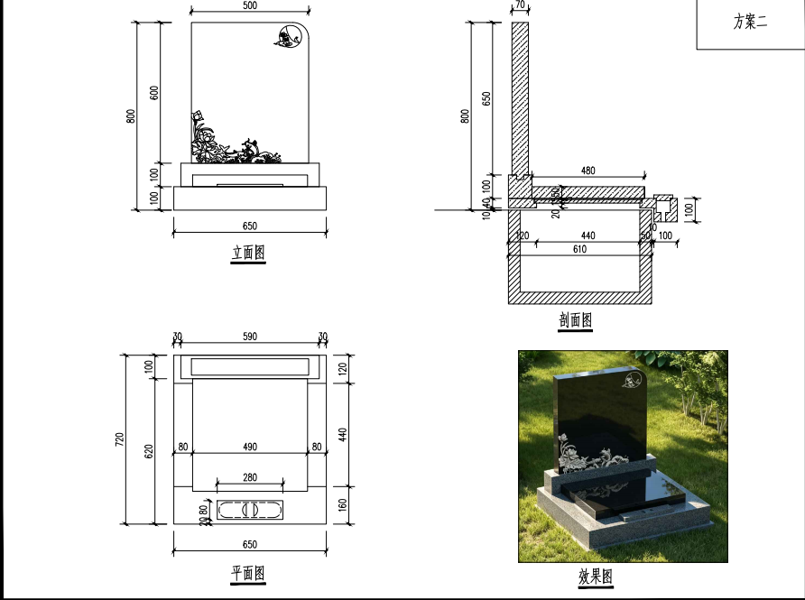 | 图案线雕
 |  |  | 印度黑(YB5) | 印度黑(YB5) | 654(柬普寨） |  | 65
 |  |  | 印度黑(TBK) | 印度黑(TBK) | 654(柬普寨） |  | 65
 | 瑞麟 | 经营性单穴 | 安哥拉黑金 | 安哥拉黑金 | 654(柬普寨） |  | 64 |  | 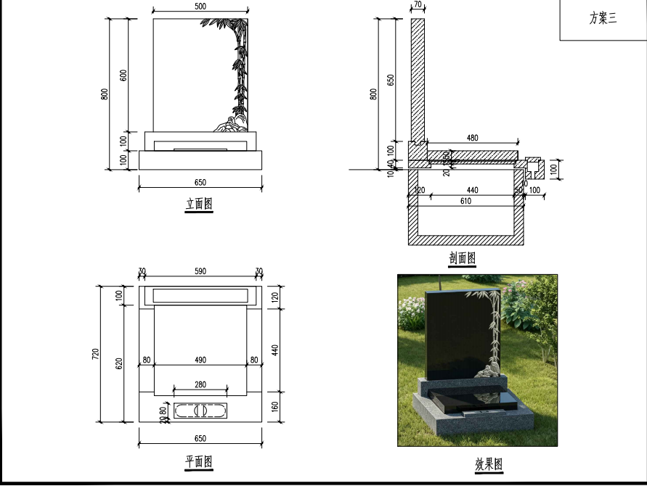 | 图案浮雕
 |  |  | 印度黑(YB5) | 印度黑(YB5) | 654(柬普寨） |  | 65
 |  |  | 印度黑(TBK) | 印度黑(TBK) | 654(柬普寨） |  | 65
 | 瑞祥 | 经营性单穴 | 安哥拉黑金 | 安哥拉黑金 | 654(柬普寨） |  | 64 |  | 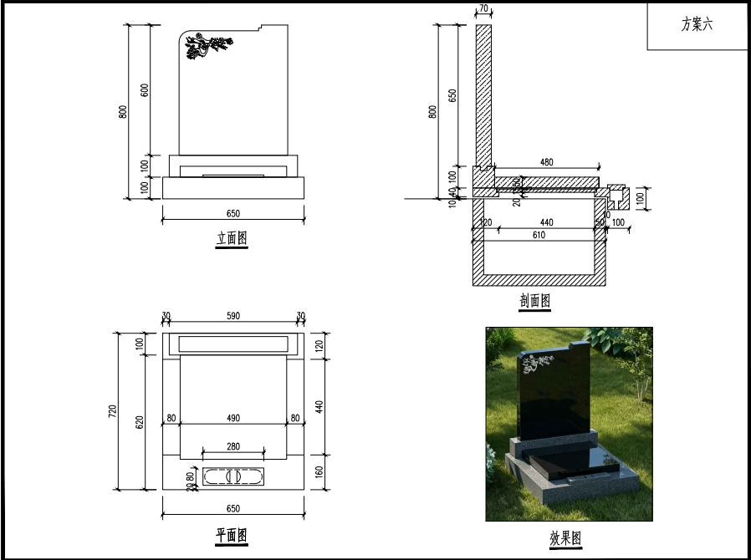 | 图案喷砂
 |  |  | 印度黑(YB5) | 印度黑(YB5) | 654(柬普寨） |  | 65
 |  |  | 印度黑(TBK) | 印度黑(TBK) | 654(柬普寨） |  | 65
 | 昌茂 | 经营性双穴 | 安哥拉黑金 | 安哥拉黑金 | 654(柬普寨） |  | 16 |  | 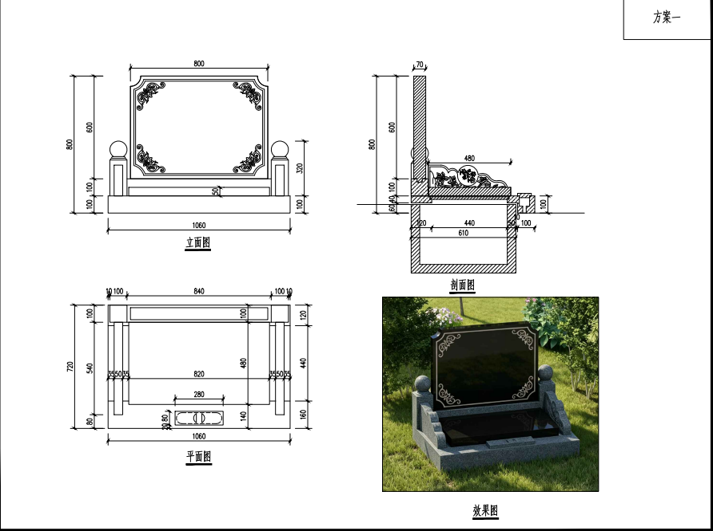 | 图案喷砂
 |  |  | 印度黑(YB5) | 印度黑(YB5) | 654(柬普寨） |  | 16
 |  |  | 印度黑(TBK) | 印度黑(TBK) | 654(柬普寨） |  | 18
 | 昌熙 | 经营性双穴 | 安哥拉黑金 | 安哥拉黑金 | 654(柬普寨） |  | 16 |  | 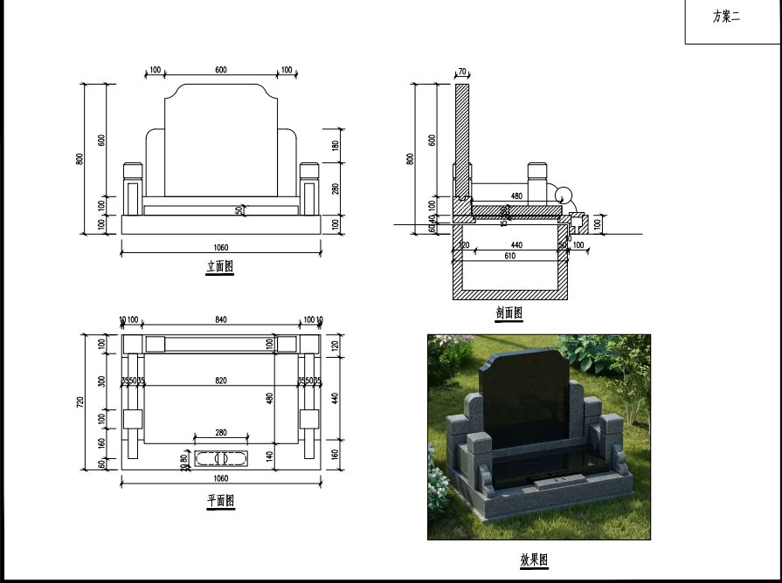
 |  |  | 印度黑(YB5) | 印度黑(YB5) | 654(柬普寨） |  | 16
 |  |  | 印度黑(TBK) | 印度黑(TBK) | 654(柬普寨） |  | 18
 | 昌隆 | 经营性双穴 | 安哥拉黑金 | 安哥拉黑金 | 654(柬普寨） |  | 16 |  | 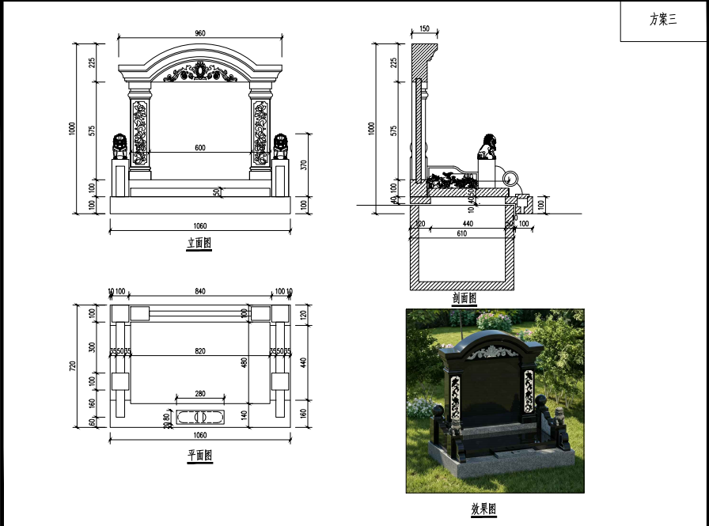 | 图案浮雕（顶）+其他线雕。基础和碑座是654（柬普寨）
 |  |  | 印度黑(YB5) | 印度黑(YB5) | 654(柬普寨） |  | 16
 |  |  | 印度黑(TBK) | 印度黑(TBK) | 654(柬普寨） |  | 18
合计
总备注：以上报价为批量单价与安装费用，含运费及税费，含安装,提供小样及材质证明，售后分季付款。

